Visualization
Visualization

 | Average Price Per Building Age using Bar Chart
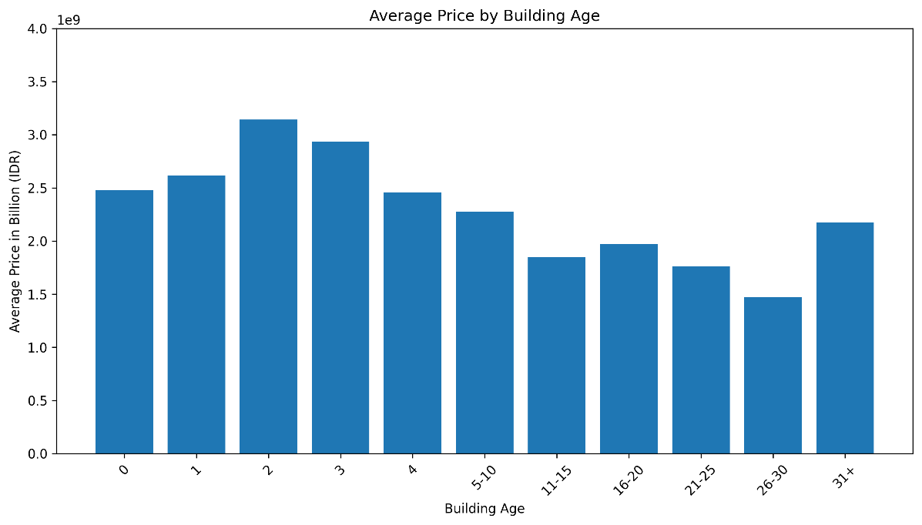

 |  | 1. Newer buildings (0-3 years) have the highest prices, peaking at 2-3 billion IDR.

 |  | 2. Prices generally decline as buildings age, especially in the 11-30 year range.

 |  | 3. Older buildings (31+ years) show a slight rebound, possibly due to prime locations or renovations.

 | Trend of Prices by Building Age using Regression Line
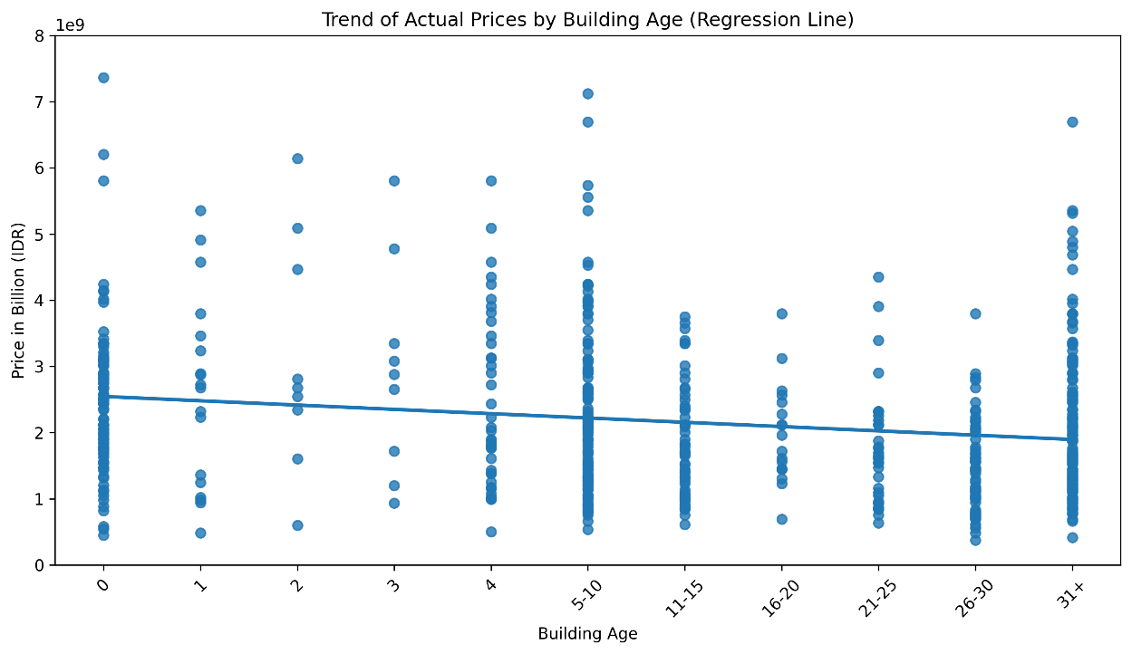

 |  | 1. Slight downward trend in price as building age increases, but not very strong.

 |  | 2. Wide price variations exist across all ages, indicating other influencing factors.

 | Trend of Prices by Building Age using Line Chart
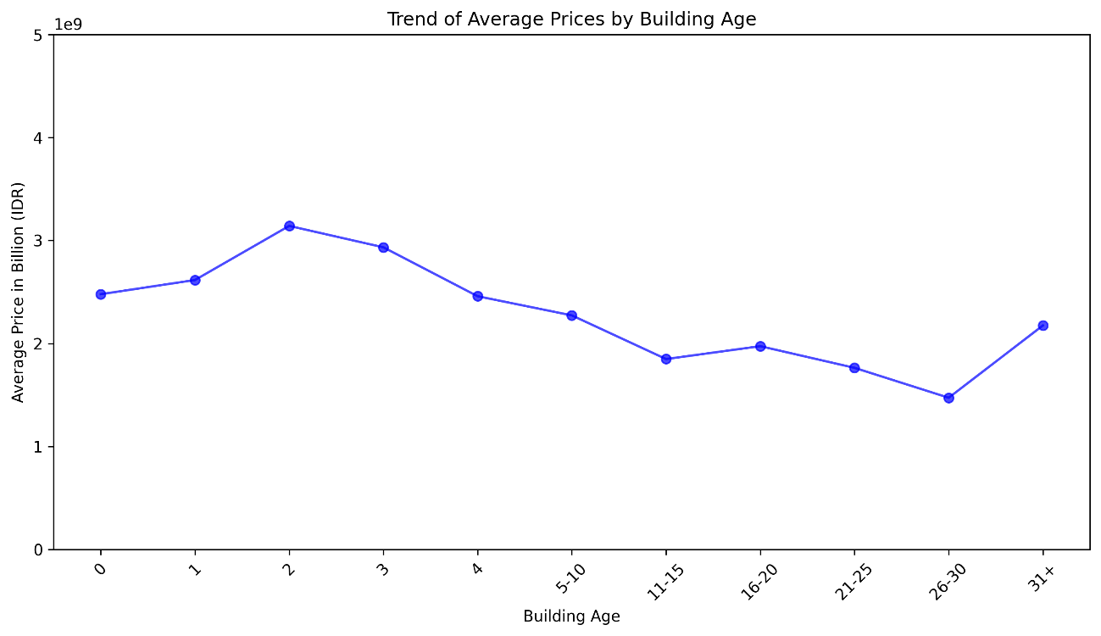

 | Distribution Room Type using Bar Chart
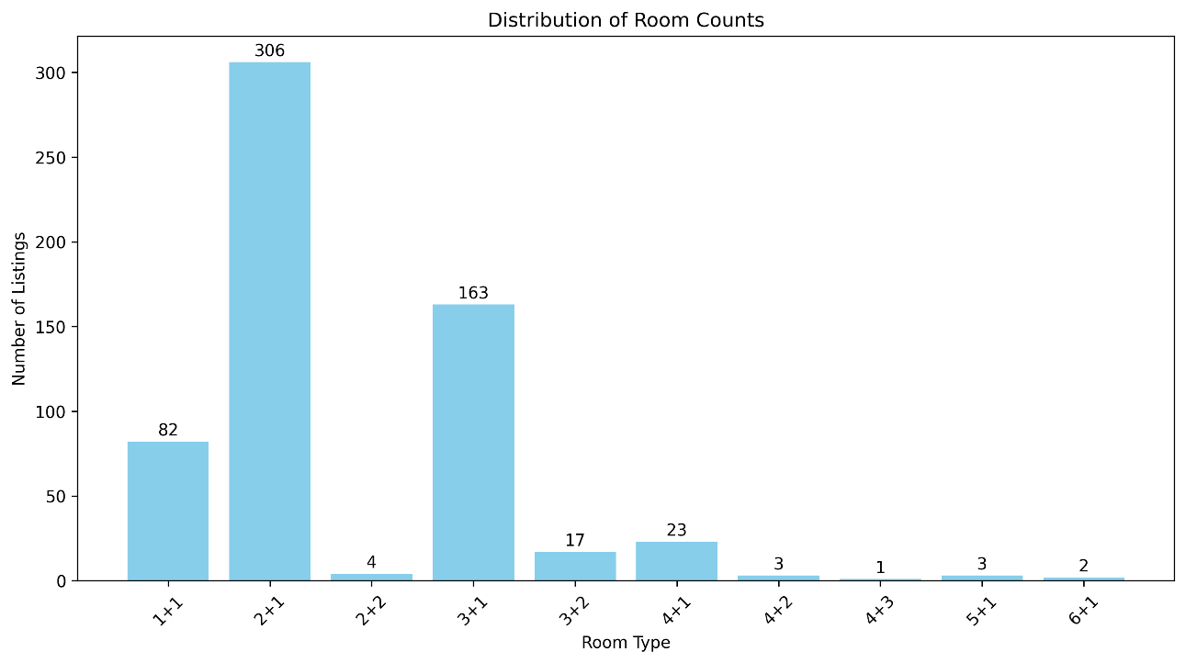

 |  | 1. 2+1 and 3+1 room types dominate the listings, making up the majority of available properties

 |  | 2. Larger room types (4+1 and above) are scarce, indicating lower supply or niche demand.

 |  | 3. 1+1 units are relatively common, likely targeting single occupants or small families.

 | Avg Price per Rooms
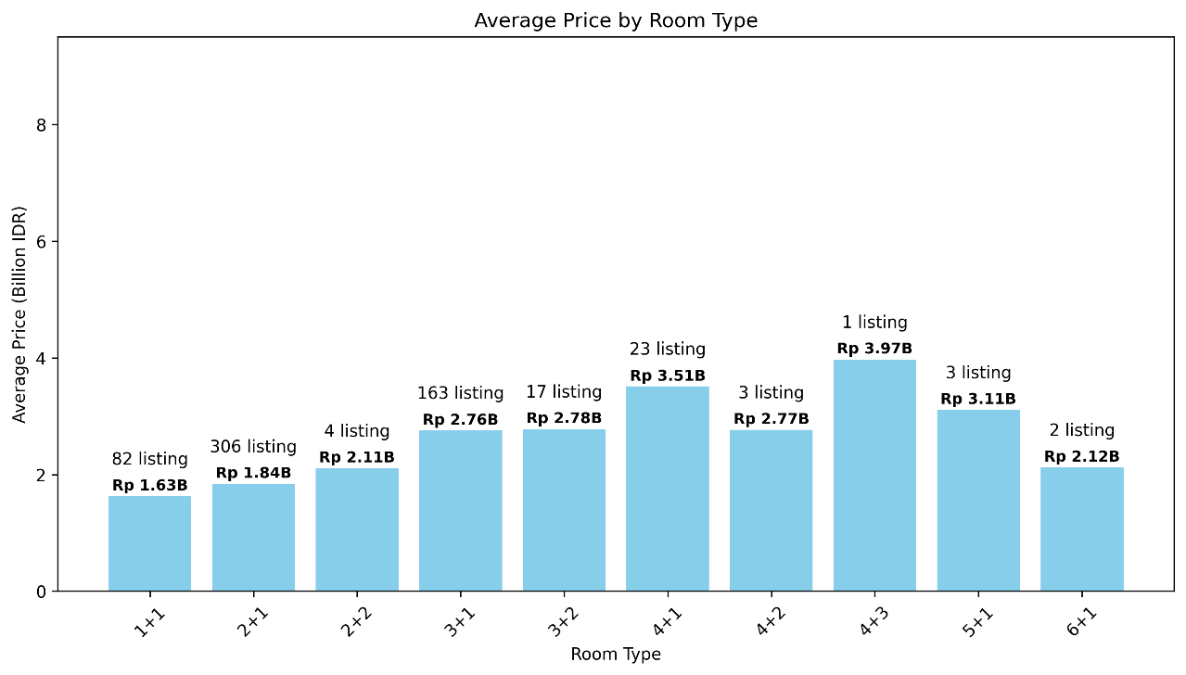

 |  | 1. Larger room types tend to have higher average prices, with 4+1 and 4+3 units leading the market.

 |  | 2. 2+1 and 3+1 are the most common listings, balancing affordability and space.

 |  | 3. Some larger unit types (4+2,4+3, etc) have limited listings, which may affect price trends, also unreliable

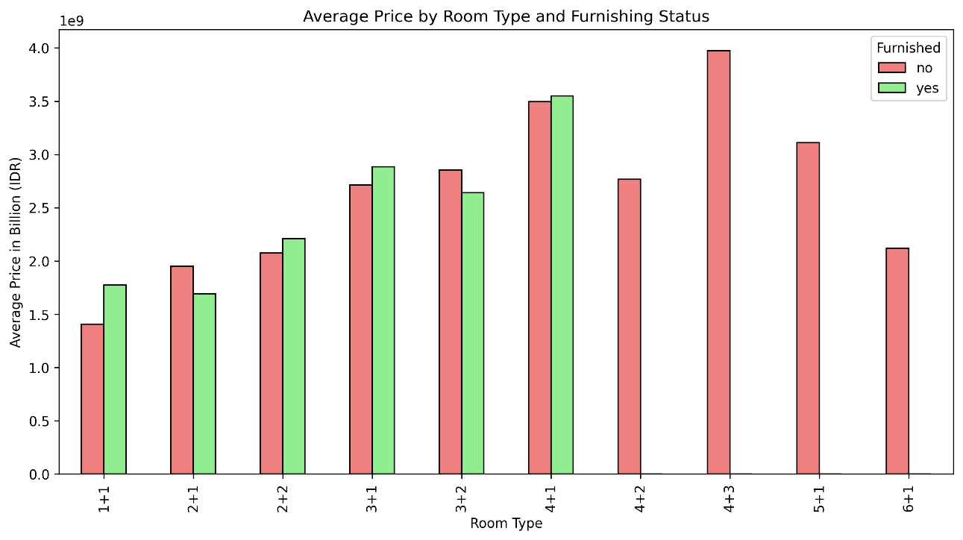
 | Avg Price per Rooms and Furnish Status
 |  | 1. Furnishing Doesn't Always Guarantee a Higher Price
 |  | - While furnishing generally adds value, some cases (e.g., 2+1) show unfurnished properties being more expensive. This could be due to better locations, newer buildings, or premium amenities that outweigh the effect of furnishing.

 |  | 2. Furnished Listings Might Be More Competitive in Lower Price Ranges
 |  | - The relatively small price difference in some cases suggests that competition among furnished properties is higher, potentially leading to price stabilization as more options are available.

 |  | Average of Price (IDR) | Furnished or No
 |  | Rooms Type | no | yes | Grand Total
 |  | 1+1 | Rp1,406,213,540 | Rp1,774,246,855 | Rp1,630,624,098
 |  | 2+1 | Rp1,952,317,104 | Rp1,692,572,305 | Rp1,840,270,328
 |  | 2+2 | Rp2,074,495,040 | Rp2,209,917,600 | Rp2,108,350,680
 |  | 3+1 | Rp2,713,895,688 | Rp2,884,165,692 | Rp2,755,679,738
 |  | 3+2 | Rp2,853,208,582 | Rp2,639,995,840 | Rp2,777,957,026
 |  | 4+1 | Rp3,495,819,148 | Rp3,548,517,520 | Rp3,509,566,550
 |  | 4+2 | Rp2,767,828,784 |  | Rp2,767,828,784
 |  | 4+3 | Rp3,973,387,200 |  | Rp3,973,387,200
 |  | 5+1 | Rp3,110,254,400 |  | Rp3,110,254,400
 |  | 6+1 | Rp2,120,628,000 |  | Rp2,120,628,000
 |  | Grand Total | Rp2,280,210,777 | Rp1,986,551,117 | Rp2,165,955,777

 | Impact of Room Type on Price
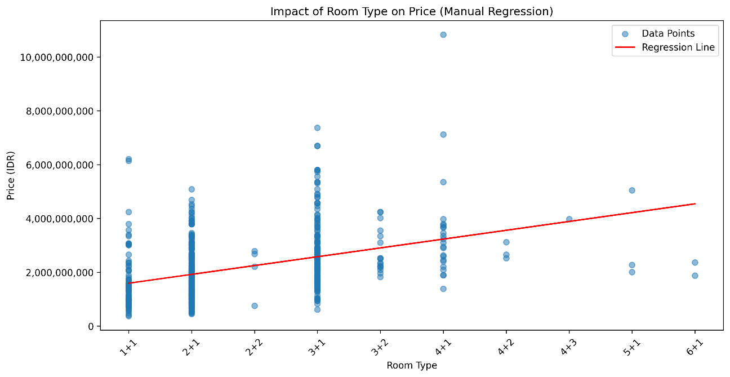

 |  | 1. Larger Room Types Tend to Have Higher Prices
 |  | - The positive slope of the regression line suggests a general upward trend, meaning that as the number of rooms increases, the price also increases.

 |  | 2. Significant Price Variability Within Room Types
 |  | - There are many outliers, indicating high price fluctuations even within the same room category. This suggests that other factors (location, furnishing, building age, amenities) also play a major role in determining price.

 |  | 3. Smaller Units Have High-Density Listings
 |  | - 1+1 and 2+1 properties dominate the market, likely due to higher demand from small families or investors looking for rental opportunities.

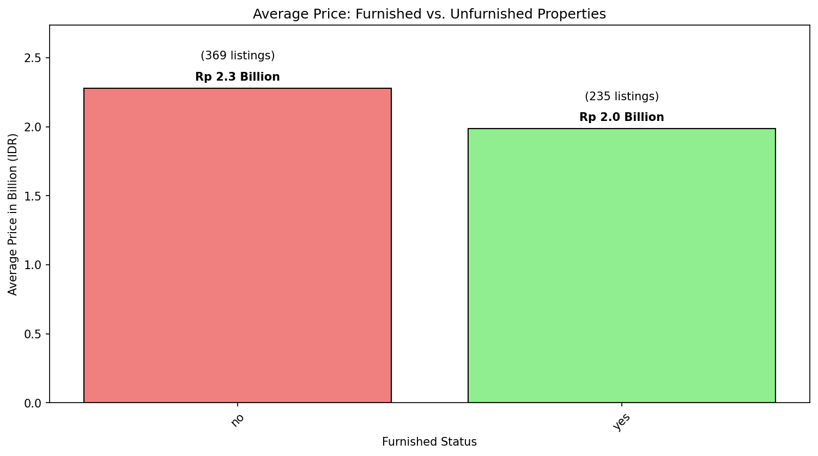
 | Difference Average between Furnished and Unfurnished
 |  | 1. Larger or more premium properties might be sold unfurnished, leading to a higher average price in that category.

 |  | 2. Furnished listings may be smaller apartments targeting the rental market, leading to a lower average price.

 |  | Listing of The House | Furnish or No
 |  | Row Labels | no | yes | Grand Total
 |  | 1+1 | 32 | 50 | 82
 |  | 2+1 | 174 | 132 | 306
 |  | 2+2 | 3 | 1 | 4
 |  | 3+1 | 123 | 40 | 163
 |  | 3+2 | 11 | 6 | 17
 |  | 4+1 | 17 | 6 | 23
 |  | 4+2 | 3 |  | 3
 |  | 4+3 | 1 |  | 1
 |  | 5+1 | 3 |  | 3
 |  | 6+1 | 2 |  | 2
 |  | Grand Total | 369 | 235 | 604

 |  | 3. The reason why the Unfurnished is little bit Expensive might because most of Unfurnished properties dominate room as you can see in the pivot table

 | Average Price between City
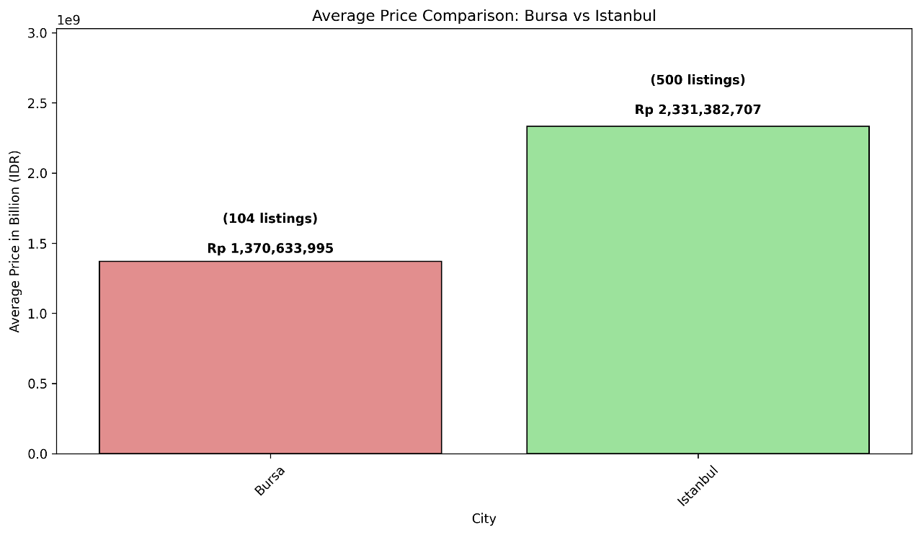

 |  | 1. Istanbul’s housing prices are significantly higher and much more demand from Istanbul

 |  | 2. This 70% price gap reflects Istanbul’s higher demand, economic activity, and urban density.

 |  | 3. Bursa's real estate market is smaller but offers more budget-friendly options.

 |  | 4. Istanbul’s premium pricing could be due to better infrastructure, business hubs, and higher land value.

 |  | 5. Bursa, being a smaller city, attracts buyers looking for affordability and a quieter lifestyle.

 | Trend Correlation Between NET and Price
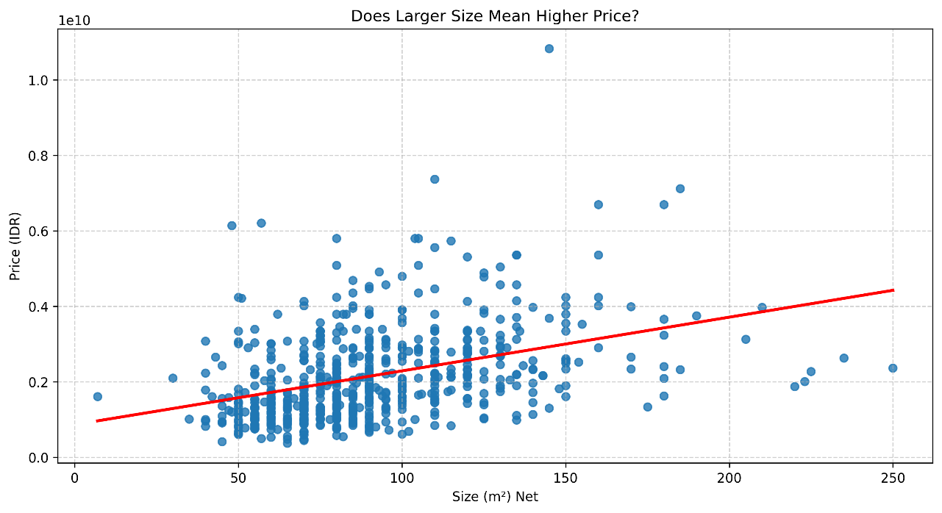

 |  | 1. The positive slope of the regression line suggests a correlation between property size and price. However, the relationship is not perfectly linear, indicating other influencing factors.

 |  | 2. Even properties with the same size (m²) show a wide range of prices, likely due to location, furnishing, or additional features.

 |  | 3. Size is important, but not the only determinant of price
 |  | - While larger homes tend to cost more, buyers should consider other factors like city, furnishing, and amenities when evaluating property value.

 | Impact of Features on Property
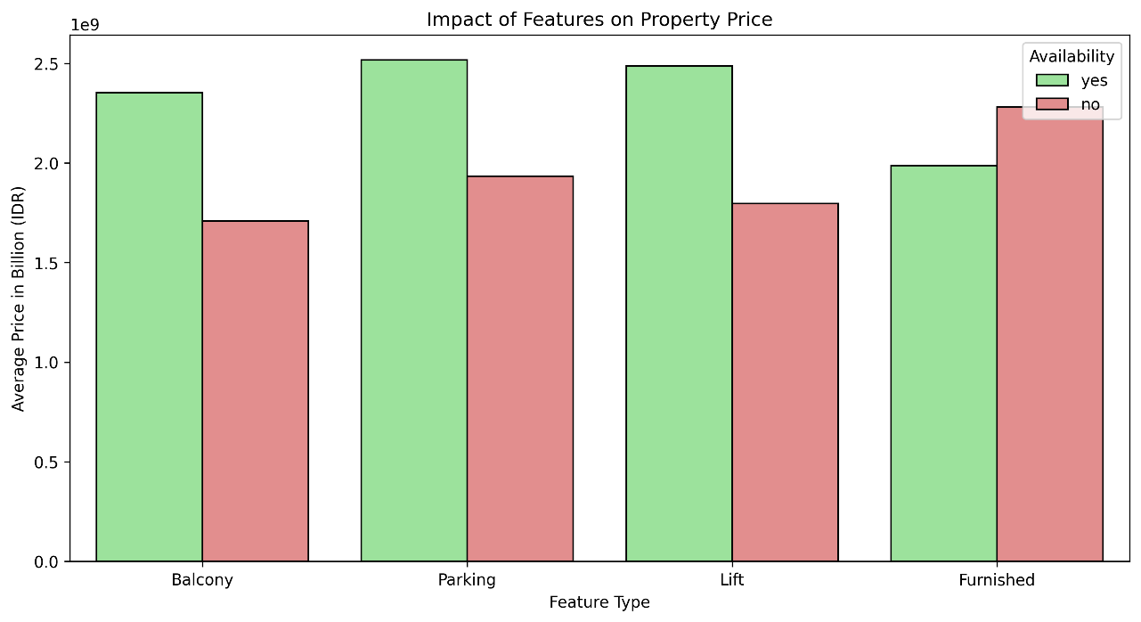

 |  | 1. Balcony, Parking, and Lift increase property value
 |  | Properties with these features tend to have higher average prices, reflecting buyer preference for comfort and convenience.

 |  | 2. Surprisingly, unfurnished properties show a slightly higher price than furnished ones. As i shown on of the reason to you earlier

